Offert-Bestellformular
Offert- / Bestellformular für PF-63 Paneele auf Forster Fuego light

 |  |  |  |  |  |  |  |  |  | Datum |  |  | 2016-02-08

 | Offerte |  | Kontaktperson: |  |  |  |  |  |  | Offerte bis:

 | Bestellung |  | Telefonnummer:

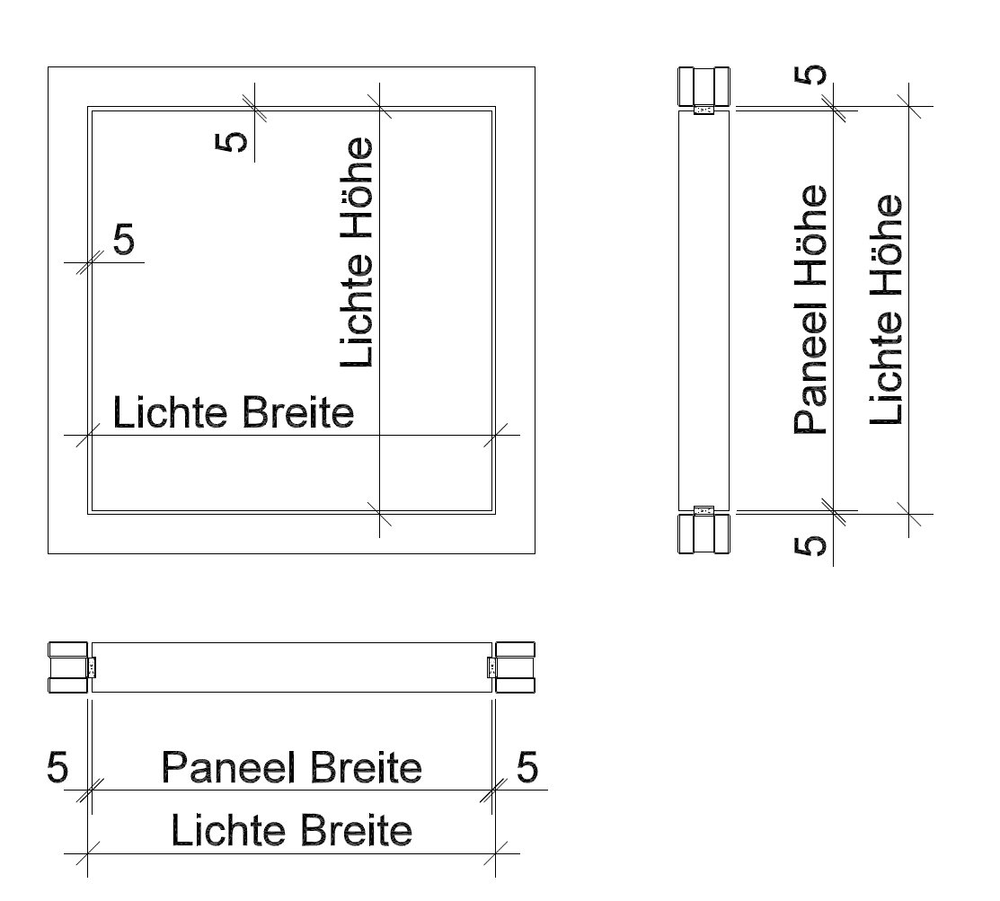 |  |  |  |  |  |  |  | Firma:

 |  |  |  |  |  |  |  | PLZ/ Ort:

 |  |  |  |  |  |  |  | Strasse/ Nr.:

 |  |  |  |  |  |  |  | Objekt:

Lichte Höhe |  |  |  |  |  |  | mm | Positions Nr. |  |  | EI 30
Lichte Breite: |  |  |  |  |  |  | mm | Anzahl: |  |  |  | ja |  | nein
Oberfläche:
 | Grundierfolie z. streichen
 | Alu roh zum streichen |  |  |  |  | Alu eloxiert
 | Furniert + natur lackiert |  |  | Holzart:
 | Furniertechnik
 | Farblackiert | RAL |  |  | NCS
HPL Max/Argolite/Diverse belegt:
 | Argolite
 | Max
 | Diverse
Strukturrichtung HPL/ Furnier
 | Längs (Höhe)
 | Quer (Breite)
 | Sonderausführung gemäss Skizze
 | Spezielles:
Montage/Lieferung:
Voraussichtlicher Liefertermin:
 | auf Baustelle/Adresse:
 | Mithilfe durch RWDS
 | wird abgeholt
Bemerkungen:

Formular lokal abspeichern und anschliessend senden an: |  |  | handel@rwdschlatter.ch |  |  |  |  |  | Preis exkl. MWSt. | Fr. -

